DS CHIA NHÓM, STT, SỐ GHẾ NGỒI
DANH SÁCH SINH VIÊN THAM GIA LỄ TRAO BẰNG TỐT NGHIỆP, CHIỀU THỨ 6 NGÀY 16/01/2026, VÀO LÚC 13H00 TẠI HỘI TRƯỜNG TẦNG 04 - 03 QUANG TRUNG

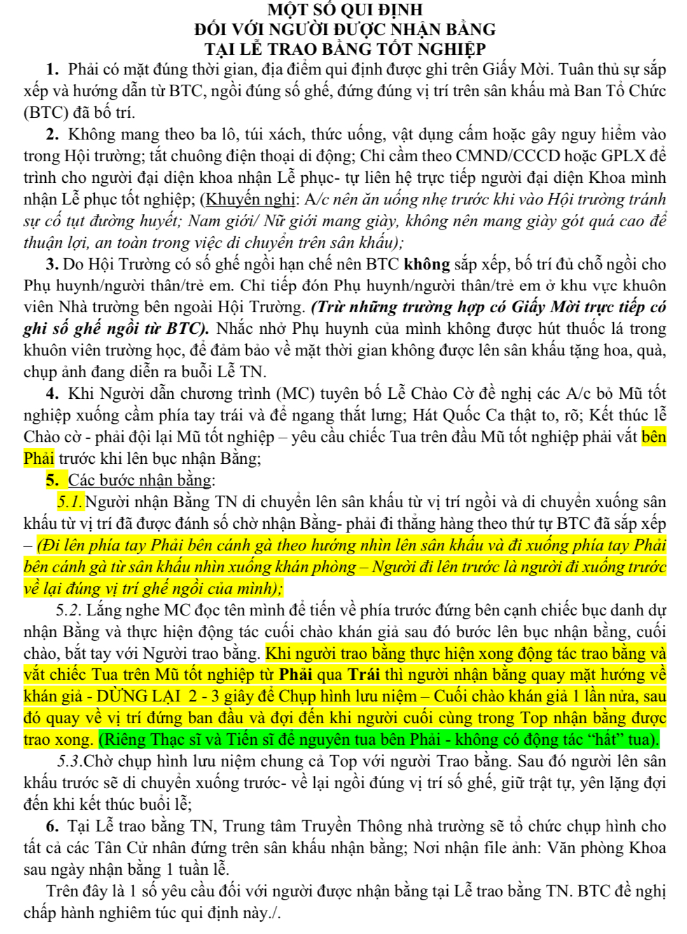
STT | MSSV | Họ và Tên | Column1 | Lớp | Chức danh | Nhóm | Số ghế | Thông báo:
1 | 25205310745 | Võ Thị Hồng | Anh | K25YDK1 | Tân bác sĩ | Nhóm 1 (Bác sĩ Y khoa) | N1
2 | 25215310642 | Bùi Quốc | Anh | K25YDK1 | Tân bác sĩ |  | N2
3 | 25215310834 | Lê Văn | Bằng | K25YDK1 | Tân bác sĩ |  | N3
4 | 25205311360 | Đặng Trần Hương | Giang | K25YDK1 | Tân bác sĩ |  | N4
5 | 25215317452 | Trần Ngọc | Hiệp | K25YDK1 | Tân bác sĩ |  | N5
6 | 24215310407 | Trần Phú | Huy | K25YDK1 | Tân bác sĩ |  | N6
7 | 25205316372 | Phạm Thị Ngọc | Huyền | K25YDK1 | Tân bác sĩ |  | N7
8 | 25215304721 | Nguyễn Xuân | Khánh | K25YDK1 | Tân bác sĩ |  | N8
9 | 25215312596 | Thái Hoàng | Lộc | K25YDK1 | Tân bác sĩ |  | N9
10 | 25205317486 | Lê Thị Na | Na | K25YDK1 | Tân bác sĩ |  | N10
11 | 25215307919 | Trần Khánh | Ngân | K25YDK1 | Tân bác sĩ |  | N11
12 | 25215305328 | Doãn Minh | Nhật | K25YDK1 | Tân bác sĩ |  | N12
13 | 25205316929 | Nguyễn Thị Hồng | Nhung | K25YDK1 | Tân bác sĩ |  | N13
14 | 25205307938 | Trần Thị | Phương | K25YDK1 | Tân bác sĩ |  | N14
15 | 25205313903 | Phạm Mai Diễm | Quỳnh | K25YDK1 | Tân bác sĩ |  | N15
16 | 25215309547 | Phan Lương | Thành | K25YDK1 | Tân bác sĩ |  | N16
17 | 25215304116 | Nguyễn Hữu | Thịnh | K25YDK1 | Tân bác sĩ |  | N17
18 | 25215303722 | Quãng Võ Thanh | Thuận | K25YDK1 | Tân bác sĩ |  | N18
19 | 25205317750 | Tô Thị Kiều | Trinh | K25YDK1 | Tân bác sĩ |  | N19
20 | 25215305280 | Nguyễn Đình | Trung | K25YDK1 | Tân bác sĩ |  | N20
21 | 25215304124 | Nguyễn Anh | Tuân | K25YDK1 | Tân bác sĩ |  | N21
22 | 25215315500 | Nguyễn Trần Thế | Vinh | K25YDK1 | Tân bác sĩ |  | N22
23 | 25215316436 | Nguyễn Quốc | Anh | K25YDK2 | Tân bác sĩ | Nhóm 2 (Bác sĩ Y khoa) | M3
24 | 25205310780 | Trần Ngọc | Ánh | K25YDK2 | Tân bác sĩ |  | M4
25 | 25205311002 | Lê Huỳnh | Diễm | K25YDK2 | Tân bác sĩ |  | M5
26 | 25205311012 | Phan Thị Thúy | Diễm | K25YDK2 | Tân bác sĩ |  | M6
27 | 25215308986 | Trương Công | Đô | K25YDK2 | Tân bác sĩ |  | M7
28 | 25205311158 | Ngô Nguyễn Thúy | Duyên | K25YDK2 | Tân bác sĩ |  | M8
29 | 25215315876 | Nguyễn Minh | Khang | K25YDK2 | Tân bác sĩ |  | M9
30 | 24205310949 | Hoàng Thị Phương | Linh | K25YDK2 | Tân bác sĩ |  | M10
31 | 25205310555 | Phạm Kim | Ngân | K25YDK2 | Tân bác sĩ |  | M11
32 | 25215304057 | Đào Minh | Nhật | K25YDK2 | Tân bác sĩ |  | M12
33 | 25215307791 | Trần Đăng | Ninh | K25YDK2 | Tân bác sĩ |  | M13
34 | 25205307528 | Đỗ Thị Hoàng | Phúc | K25YDK2 | Tân bác sĩ |  | M14
35 | 25205313871 | Nguyễn Khánh | Quỳnh | K25YDK2 | Tân bác sĩ |  | M15
36 | 25215309207 | Vũ Trương Long | Thành | K25YDK2 | Tân bác sĩ |  | M16
37 | 25215316730 | Nguyễn Phương | Thế | K25YDK2 | Tân bác sĩ |  | M17
38 | 25205314515 | Lê Thị Trần | Thùy | K25YDK2 | Tân bác sĩ |  | M18
39 | 25215314782 | Nguyễn Việt | Toán | K25YDK2 | Tân bác sĩ |  | M19
40 | 25205314893 | Nguyễn Thu Huyền | Trang | K25YDK2 | Tân bác sĩ |  | M20
41 | 25215315246 | Ngô Xuân | Tùng | K25YDK2 | Tân bác sĩ |  | M21
42 | 25205304133 | Nguyễn Như | Uyên | K25YDK2 | Tân bác sĩ |  | M22
43 | 25215304050 | Lê Triệu | An | K25YDK3 | Tân bác sĩ | Nhóm 3 (Bác sĩ Y khoa) | L3
44 | 25215310358 | Huỳnh Bảo | Bin | K25YDK3 | Tân bác sĩ |  | L4
45 | 25215310294 | Huỳnh Phước | Chiến | K25YDK3 | Tân bác sĩ |  | L5
46 | 25215303569 | Võ Xuân | Đức | K25YDK3 | Tân bác sĩ |  | L6
47 | 25205317223 | Lê Quỳnh | Duyên | K25YDK3 | Tân bác sĩ |  | L7
48 | 25205312830 | Lê Thị Ái | My | K25YDK3 | Tân bác sĩ |  | L8
49 | 25215305350 | Nguyễn Thanh | Nam | K25YDK3 | Tân bác sĩ |  | L9
50 | 25215307891 | Phan Cao Hồng | Nhựt | K25YDK3 | Tân bác sĩ |  | L10
51 | 25215313638 | Đào Duy | Phước | K25YDK3 | Tân bác sĩ |  | L11
52 | 25205316578 | Hồ Nữ Hằng | Phương | K25YDK3 | Tân bác sĩ |  | L12
53 | 24215212600 | Nguyễn Xuân Hồng | Quân | K25YDK3 | Tân bác sĩ |  | L13
54 | 25215313767 | Đoàn Trung | Quân | K25YDK3 | Tân bác sĩ |  | L14
55 | 25205313891 | Nguyễn Thúy | Quỳnh | K25YDK3 | Tân bác sĩ |  | L15
56 | 25215316518 | Diệp Minh | Tân | K25YDK3 | Tân bác sĩ |  | L16
57 | 25215307159 | Nguyễn Hữu Nam | Thắng | K25YDK3 | Tân bác sĩ |  | L17
58 | 25215309931 | Võ Quang Phú | Thời | K25YDK3 | Tân bác sĩ |  | L18
59 | 25205307753 | Lê | Vân | K25YDK3 | Tân bác sĩ |  | L19
60 | 25205305413 | Phan Nguyễn Lan | Vy | K25YDK3 | Tân bác sĩ |  | L20
61 | 27265280140 | Đặng Thị Ngân | Quỳnh | D27YDH | Tân Dược sĩ | Nhóm 4 (Dược sĩ - Điều dưỡng - Kỹ thuật Y sinh) | K3
62 | 2221522800 | Lê Nhật | Minh | K22YDH | Tân Dược sĩ |  | K4
63 | 26205242684 | Nguyễn Thị Thu | Hoài | K26YDH | Tân Dược sĩ |  | K5
64 | 1920524899 | Nguyễn Thị Ngọc | Hà | K19YDH | Tân Dược sĩ |  | K6
65 | 27205140343 | Hoàng Lê Quỳnh | An | K27YDD | Tân cử nhân Điều dưỡng |  | K7
66 | 27205142850 | Nguyễn Thị Ngọc | Anh | K27YDD | Tân cử nhân Điều dưỡng |  | K8
67 | 27211341201 | Bùi Thế | Anh | K27YDD | Tân cử nhân Điều dưỡng |  | K9
68 | 27205101087 | Nguyễn Thị Thanh | Kiều | K27YDD | Tân cử nhân Điều dưỡng |  | K10
69 | 27215132776 | Nguyễn Trần Diệu | Linh | K27YDD | Tân cử nhân Điều dưỡng |  | K11
70 | 27215142855 | Nguyễn Hữu | Nghĩa | K27YDD | Tân cử nhân Điều dưỡng |  | K12
71 | 27207200985 | Trần Bích | Phương | K27YDD | Tân cử nhân Điều dưỡng |  | K13
72 | 27205146064 | Trần Thị Minh | Quỳnh | K27YDD | Tân cử nhân Điều dưỡng |  | K14
73 | 27207125390 | Khúc Thu | Sang | K27YDD | Tân cử nhân Điều dưỡng |  | K15
74 | 27205128714 | Nguyễn Hồng | Thấm | K27YDD | Tân cử nhân Điều dưỡng |  | K16
75 | 27215143522 | Lê Phước | Thiên | K27YDD | Tân cử nhân Điều dưỡng |  | K17
76 | 27205100717 | Nguyễn Thị Phương | Trinh | K27YDD | Tân cử nhân Điều dưỡng |  | K18
77 | 26205135212 | Nguyễn Thị Thanh | Trúc | K26YDD | Tân cử nhân Điều dưỡng |  | K19
78 | 26205130829 | Đoàn Thị Ngọc | Trâm | K26YDD | Tân cử nhân Điều dưỡng |  | K20
79 | 25205105685 | Nguyễn Thị | Nhung | K25YDD | Tân cử nhân Điều dưỡng |  | J3
80 | 25205109245 | Nguyễn Thị Ngọc | Ánh | K25YDD-VJ | Tân cử nhân Điều dưỡng |  | J4
81 | 27205139314 | Hoàng Thị Thương | Thương | K27YDD | Tân cử nhân Điều dưỡng |  | J5
82 | 27216842638 | Nguyễn Thanh Hoàng Ngân | Huệ | K27YKY | Tân cử nhân Kỹ thuật Y sinh |  | J6
83 | 27205635357 | Nguyễn Thị Thanh | Thư | K27YKY | Tân cử nhân Kỹ thuật Y sinh |  | J7
84 | 27211245407 | Lê Minh Trí |  | K27TPM18 |  | Nhóm 5 (CNTT) | J9 |  | 1. Sinh viên theo dõi số thứ tự, số nhóm, số ghế của mình. Ngồi đúng số ghế đã được bố trí.
85 | 27211224128 | Bạch Đình Quý |  | K27TPM12 |  |  | J10 |  | 2. Đọc kỹ Một số quy định đối với người nhận bằng tại lễ trao bằng tốt nghiệp (trong hình bên).
86 | 27201224610 | Nguyễn Huyền Trang |  | K27TPM18 |  |  | J11 |  | 3. Thời gian nhận lễ phục tốt nghiệp: Vào lúc 12h30 phút ngày 16/01/2026 (TẠI P.613 - K7/25QT)
87 | 27201245414 | Hồ Thị Thu Thảo |  | K27TPM18 |  |  | J12 |  | 4. Thời gian trả lễ phục tốt nghiệp: Trước 16h00 ngày 16/01/2026. (TẠI P.613 - K7/25QT)
88 | 25211100108 | Nguyễn Thanh Thiên |  | K25TMT |  |  | J13 |  | 5. Sinh viên nhận Giấy mời cùng lúc với nhận lễ phục tốt nghiệp.
89 | 26211221174 | Lê Cường Việt |  | K26TPM1 |  |  | J14 |  | 6. Sinh viên khi nhận lễ phục tốt nghiệp cần mang theo CCCD hoặc Giấy phép lái xe, ký nhận.
90 | 27211549377 | Nguyễn Duy Tuấn |  | K27TPM18 |  |  | J15 |  | 7. Sinh viên khi trả lễ phục tốt nghiệp, nhận lại giấy tờ và ký trả.
91 | 27201234426 | Nguyễn Mẫn Hạnh Quyên |  | K27TPM3 |  |  | J16 |  | 8. Khi mượn lễ phục SV đọc số nhóm hoặc số ghế để Giảng viên phụ trách dễ dàng tìm tên SV
92 | 27211202748 | Thái Đăng Duy |  | K27TPM19 |  |  | J17
93 | 27211248260 | Trần Hoàng Hiếu |  | K27TPM19 |  |  | J18
94 | 27211202269 | Huỳnh Bá Anh |  | K27TPM3 |  |  | J19
95 | 27211240402 | Võ Phước Thạnh |  | K27TPM3 |  |  | J20
96 | 26211128690 | Lương Thế Thiện |  | K26TPM9 |  |  | I3
97 | 27211248415 | Đoàn Công Bình |  | K27TPM14 |  |  | I4
98 | 27211224864 | Trần Văn Duyệt |  | K27TPM14 |  |  | I5
99 | 27211222584 | Trần Long Vũ |  | K27TPM18 |  |  | I6
100 | 27211202609 | Trần Văn Long |  | K27TPM15 |  |  | I7
101 | 27211241237 | Nguyễn Tấn Tân |  | K27TPM1 |  |  | I8
102 | 27211201237 | Nguyễn Văn Việt |  | K27TPM2 |  |  | I9
103 | 27211229024 | Võ Tấn Trí |  | K27TPM5 |  |  | I10
104 | 27211238952 | Nguyễn Hoàng Phúc |  | K27TPM6 |  | Nhóm 6 (CNTT) | I11
105 | 27211248415 | Đoàn Công Bình |  | K27TPM14 |  |  | I12
106 | 27211248078 | Trần Văn Kiệm |  | K27TPM17 |  |  | I13
107 | 2320124146 | Lê Phương Mỹ Trang |  | K23TPM8 |  |  | I14
108 | 27211229579 | Huỳnh Ngọc Thắng |  | K27PTM16 |  |  | I15
109 | 27211202097 | Mai Thành Thông |  | K27PTM16 |  |  | I16
110 | 27211201929 | Nguyễn Hoàng Lâm Tấn |  | K27PTM16 |  |  | I17
111 | 27211228363 | Trần Ngọc Quí |  | K27 TPM7 |  |  | I18
112 | 27211202660 | Nguyễn Đức Thắng |  | K27TPM9 |  |  | I19
113 | 27211220976 | Trần Việt Đức |  | K27TPM10 |  |  | I20
114 | 27211237294 | Trần Đình Minh Kha |  | K27TPM12 |  |  | H1
115 | 27211240280 | Võ Văn Tuấn |  | K27TPM9 |  |  | H2
116 | 27211200966 | Phạm Quang Ngà |  | K27TPM9 |  |  | H3
...

